5ème
Rentrée 2022-2023 |  |  |  |  |  |  |  |  | 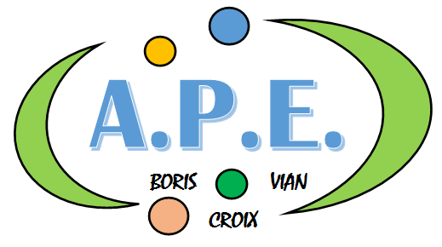
COLLEGE BORIS VIAN

CROIX

Détail de la liste Papeterie 5ème | Toutes matières | Français | Mathématiques | Latin | Histoire-Géo | S.V.T | Technologie | Physique | Musique | Anglais | Anglais Euro | Arts Plastiques | Allemand | ESPAGNOL | ULIS
AGENDA | 1
ECOUTEURS | 1
CAHIER BROUILLON | 3
TROUSSE : stylos,crayons divers, ciseaux et colle | 1
POCHETTE FEUTRES | 1
CRAYONS DE COULEURS | 1
CAHIER 96 PAGES 24x32 GRANDS CARREAUX couleurs diverses* |  | 3 |  | 1 | 2 | 1 |  | 2 |  | 1 | 1 | 1 | 2 | 1 | 1
CAHIER 96 PAGES 24X32 PETITS CARREAUX * |  |  | 3
CLASSEUR POLYPRO SOUPLE 4 ANNEAUX 20mm 21x29,7 |  |  |  |  |  |  | 1
CAHIER 96 PAGES 17x22 GRANDS CARREAUX | 1
PROTEGE CAHIER 24X32 |  |  |  |  |  |  |  |  |  |  |  |  | 2
POCHETTE 5 FEUILLES PAPIER MILLIMETRE 90g 21 x29,7 |  |  |  |  |  |  |  | 1
BLISTER 160 ŒILLETS MAJUSCULE | 1 |  |  |  |  |  |  |  |  |  |  |  |  |  | 1
SACHET 100 POCHETTES PERFOREES GRAIN 5/100ème | 1 |  |  |  |  |  |  |  |  |  |  |  |  |  | 1
JEU 6 INTERCALAIRES CARTONNES 225g 21x29,7 |  |  |  |  |  |  | 1
PAQUET 400 PAGES COPIES DOUBLES PERF 21x29,7 GRANDS CARREAUX BLANC | 1 |  |  |  |  |  |  | 1 |  |  |  |  |  |  | 1
PAQUET 50 PAGES FEUILLETS MOBILES A4 GRANDS CARREAUX |  |  |  |  |  |  | 1
PAQUET 400 FEUILLETS MOBILES PETITS CARREAUX | 1
ROULEAU CRISTAL LISSE 5x0,7m QUALITE SUPERIEURE | 1 |  |  |  |  |  |  |  |  |  |  |  |  |  | 1
PORTE-VUES 60 VUES |  |  |  |  |  |  |  |  | 1 |  |  | 1
POCHETTE PAPIER DESSIN type CANSON 21 x29,7 cm
BLOUSE MANCHES LONGUES 100% COTON ET GANTS VAISSELLE |  |  |  |  |  |  |  | 1
PAPIER CARTONNE DE COULEURS (TYPE CANSON) |  |  | 1
INSTRUMENTS DE GEOMETRIE (règle, compas, équerre, rapporteur) |  |  | 1
CALCULATRICE (casio fx92 ou TI-collège plus) |  |  | 1

* Les cahiers couverture carton devront être protégés d'un protège cahier.

